de teste de teste de automação
CENÁRIO DE TESTES - REGISTRO DE FALHAS
 | LOGIN
 | CT-01 VERIFICAR TENTATIVA DE LOGIN
 | AÇÃO | DATA DO TESTE | RESULTADOS ESPERADOS | RESULTADOS REAIS
 | Preencher e-mail válido | 2023-03-19 | Avançar para o formulário de cadastro | Exibiu "Código inválido ou expirado"
 | Escolher opção Google para login | 2023-03-19 | Exibir minha conta do Google para confirmar | Não exibiu a conta e retornou a tela de login

 | SCREENSHOTS

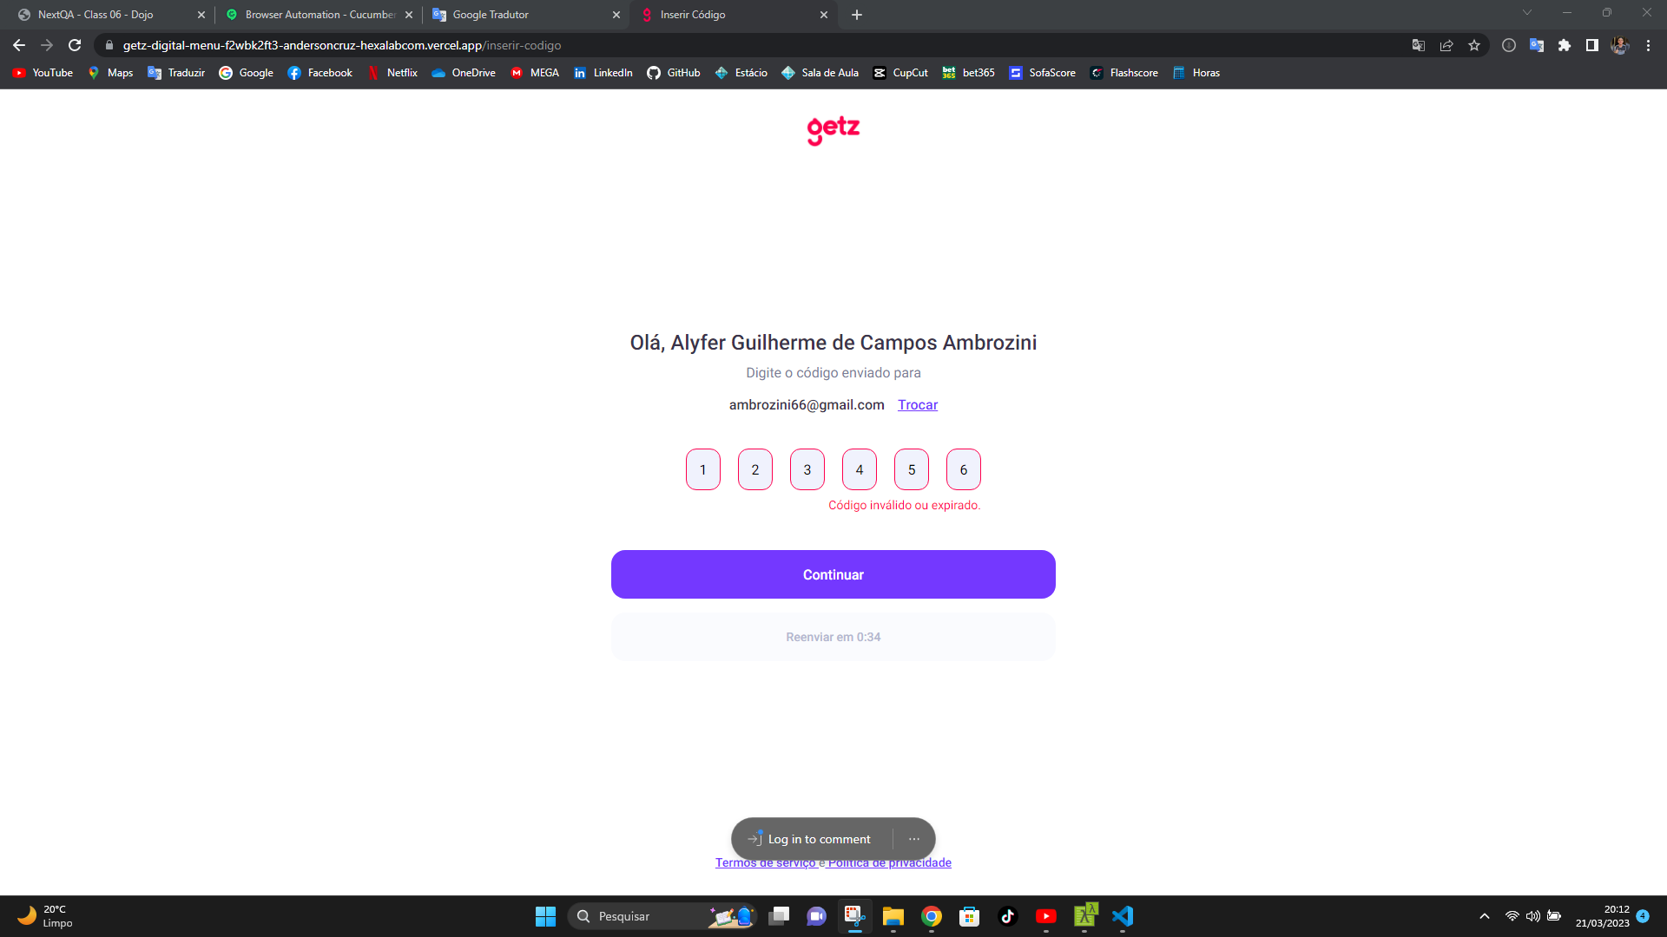
 | 1.1 Quando preencho um email (mesmo sendo válido), exibe a mensagem "Código inválido ou expirado".

 | 1.2 Quando escolho a opção Google para login, a tela carrega rapidamente como na imagem abaixo, e retorna para o início de login.
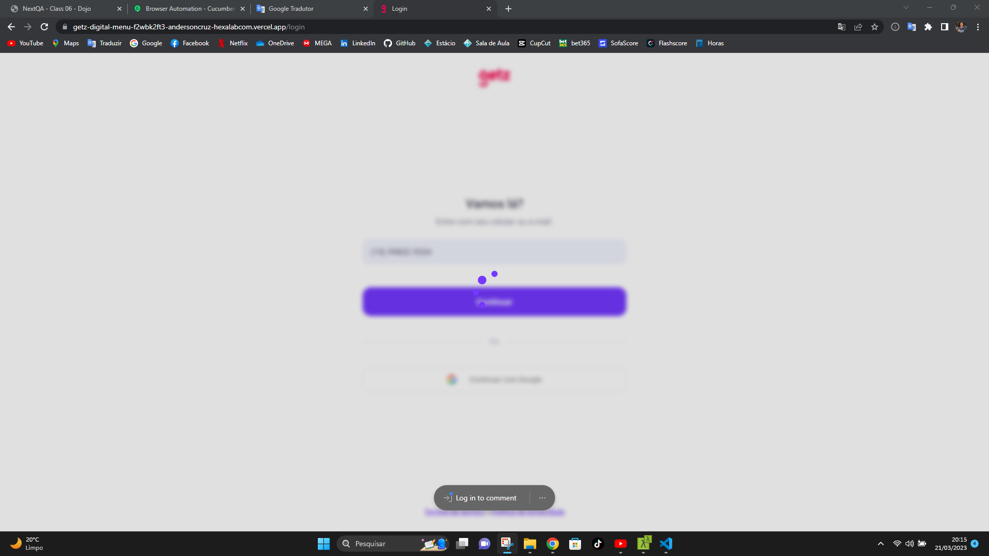

 | 1.3.1 Quando escolho uma cidade diferente de Itapeva:
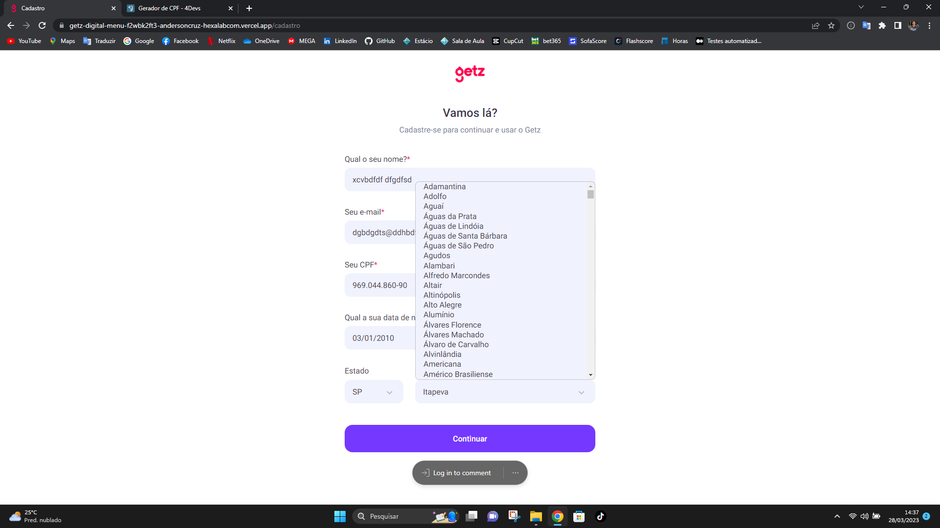

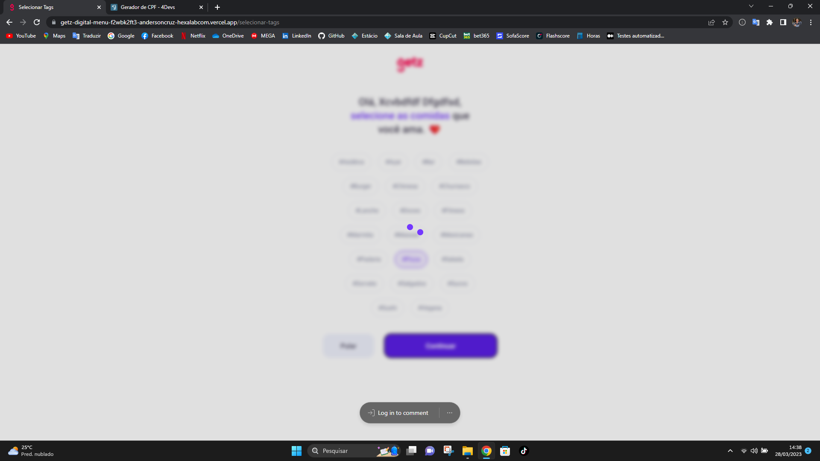
 | 1.3.2 Não é possivel realizar o cadastro, a página não carrega corretamente e continua nesta tela de escolher o tipo de comida. É aconselhável retirar a possibilidade de escolher outras cidades para não gerar a falha.

